Layout MH
Tên system |  | Loại system |  | TKCB | Người tạo |  |  |  | Ngày tạo | Người update | Ngày update | Version
Manage User |  | Thiết kế màn hình |  |  | LongLD |  |  |  | 2023-06-01 | LongLD | 2023-06-01 | 0.1

Category chức năng |  |  | Hạng mục |  | Layout MH

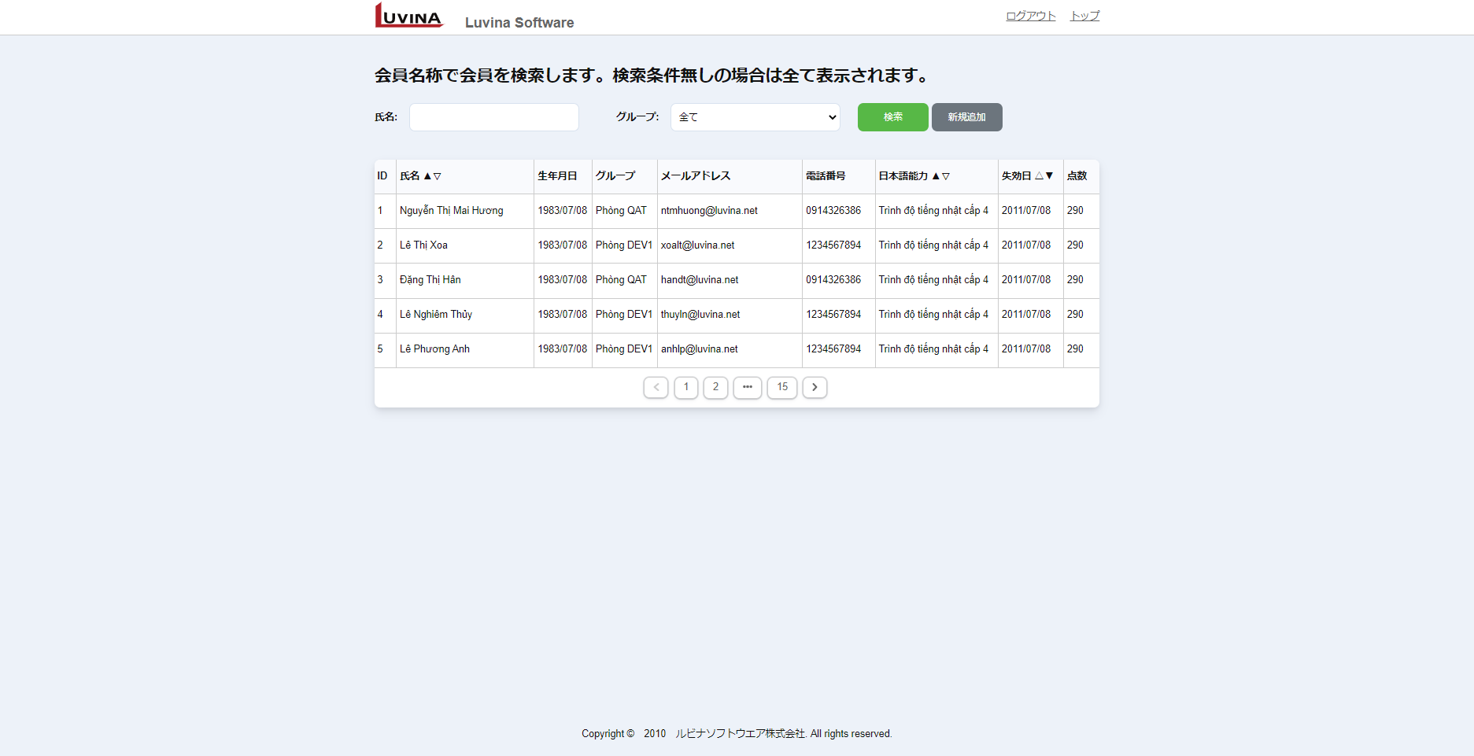
1
2
3
 | ■ Nhân viên > List nhân viên (ADM002)
 |  |  |  |  | Màn hình list nhân viên

 |  |  |  |  |  | URL vào là http(s)://ip_address/user/list
4
5
6
7
8
9
10
11
 |  |  |  |  |  | Có các chức năng chính
 |  |  |  |  |  |  | Search: search all và điều kiện (có sort)
 |  |  |  |  |  |  | Add: Link đến màn hình add mới ADM004
 |  |  |  |  |  |  | Sort: sort theo các trường
12
13
14
15
16
17
18
19
20
 |  |  |  |  |  |  |  | 氏名 (name)
 |  |  |  |  |  |  |  | 日本語能力 (trình độ JP)
 |  |  |  |  |  |  |  | 失効日 (ngày chứng chỉ JP hết hạn)
 |  |  |  |  |  |  | Chi tiết: Link đến màn hình chi tiết ADM003
 |  |  |  |  |  |  | Paging: Phân trang, mỗi page 20 bản ghi

21

22

Chi tiết xử lý
Tên system |  |  |  |  |  | Loại system |  | TKCB | Người tạo | Ngày tạo | Người update | Ngày update | Version
Manage User |  |  |  |  |  | Thiết kế màn hình |  |  | LongLD | 2023-06-01 | LongLD | 2023-06-01 | 0.1

Category chức năng |  |  |  |  |  |  | Hạng mục |  | Chi tiết xử lý

 | I. Xử lý common
 |  | Phần header: (tất cả các màn hình, trừ màn hình login)
 |  |  | Logout:
 |  |  |  | Clear session storage, di chuyển về màn hình login

 |  |  | Top
 |  |  |  | Thực hiện scroll lên top

 |  | Lỗi gọi API
 |  |  | Khi gọi API mà server trả về HTTP status code
 |  |  |  | 5xx: redirect sang màn hình System error
 |  |  |  | 401, 403: redirect sang màn hình Login
 |  |  |  | Các lỗi khác thông báo tại màn hình

 |  | Lỗi truy cập URL không tồn tại
 |  |  | Khi user cố tình truy cập vào URL ko tồn tại, redirect sang màn hình System error với message "Page not found" (ER022)

 |  | Lỗi bất thường xảy ra
 |  |  | Redirect sang màn hình System error với message "System Error" (ER023)

 |  | Hạng mục nhập date
 |  |  | Hạng mục nhập date gồm textbox và icon calendar
 |  |  | Trong đó textbox ko cho phép nhập trực tiếp bằng keyboard (disable)
 |  |  | Muốn nhập user phải click chọn calendar từ icon calendar để mở popup calendar như hình dưới,
 |  |  | User chọn 1 date từ popup calendar thì fill text vào textbox (định dạng yyyy/MM/dd)
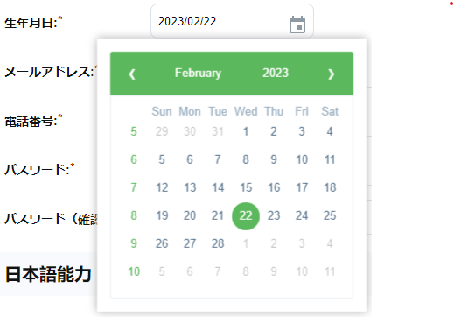

 |  |  |  | Khi cần disable thì ko cho click từ icon calendar

 |  | Validate
 |  |  | Tất cả các hạng mục nhập yêu cầu validate thì thực hiện validate ngay khi user tương tác với control
 |  |  | Với các hạng mục có lỗi thì trên UI hightlight hạng mục đó (tô màu border thành màu đỏ), khi không có lỗi thì để như ban đầu (giống mock)
 |  |  | Khi hạng mục lỗi, message lỗi hiển thị ngay dưới hạng mục, tô màu đỏ, khi ko có lỗi thì clear message lỗi
 |  |  | Với các lỗi chung ko liên quan đến hạng mục như server trả về lỗi, gọi API ko thành công,... hiển thị message lỗi ngay dưới header của page (tô màu đỏ)
 |  |  | Các hạng mục bắt buộc nhập hiển thị kí hiệu (*) màu đỏ ngay sau tiêu đề hạng mục (nếu hạng mục có tiêu đề)

 |  | Focus và tab index
 |  |  | Với các màn hình nhập: khi mới vào lần đầu, focus con trỏ vào hạng mục nhập đầu tiên
 |  |  | Các hạng mục để tab index theo thứ tự từ trái qua phải, từ trên xuống dưới

 |  | Dropdown:
 |  |  | Tất cả các dropdown nếu ko đề cập gì đều có phần tử rỗng ở đầu

 |  | Phân trang
 |  |  | Hiển thị
 |  |  |  | Luôn hiển thị button trang đầu tiên và trang cuối cùng. Nếu tổng số trang = 1 thì không hiển thị phần phân trang
 |  |  |  | Hiển thị button trang hiện tại, kèm button trang ngay trước và trang ngay sau của trang hiện tại
 |  |  |  |  | Ví dụ nếu đang ở trang 5, tổng số trang là 15 thì hiển thị như sau < 1 … 4 5 6 … 15 >
 |  |  |  | Nếu đang ở trang 1, disable button <
 |  |  |  | Nếu đang ở trang cuối cùng, disable button >

 |  |  | Action
 |  |  |  | Click vào button trang số 1, 2, 3… để di chuyển tới trang tương ứng
 |  |  |  | Button > : di chuyển đến trang tiếp theo của trang đang hiển thị
 |  |  |  | Button < : di chuyển đến trang ngay trước trang đang hiển thị
 |  |  |  | Không có action khi click button …

 | II.Xử lý chi tiết
 |  | 1. Hiển thị ban đầu
 |  |  | Khi mới vào hệ thống, kiểm tra xem nếu tồn tại token trong session storage thì redirect sang màn hình list employees ADM002
 |  |  | Khi không tồn tại token di chuyển sang màn hình login ADM001

 |  | 2. Màn hình list employee
 |  |  | 2.1 Hiển thị ban đầu
 |  |  | `- Khởi tạo điều kiện search ban đầu:
 |  |  |  | Hạng mục fullname giá trị rỗng
 |  |  |  | Hạng mục department là rỗng
 |  |  |  | Page hiện tại = 1
 |  |  |  | Hạng mục sort: 氏名, 日本語能力, 失効日 tất cả đều là ASC
 |  |  |  | Số record tối đa hiển thị trong page luôn luôn là 20
 |  |  | `- Gọi API list departments (tham chiếu tài liệu TK API)
 |  |  |  | TH API trả về lỗi hiện thị message lỗi: "部門を取得できません"
 |  |  |  | TH API thành công, lấy list department từ reponse trả về (xem TK API), binding list department vào dropdownlist (có phần tử rỗng ở đầu)
 |  |  | `- Gọi API list employees (tham chiếu tài liệu TK API)
 |  |  |  | TH API trả về lỗi hiện thị message lỗi: "従業員を取得できません"
 |  |  |  | TH API thành công, lấy list employee từ reponse trả về (xem TK API), binding list employee vào bảng nhân viên

 |  |  | 2.2 Binding data vào màn hình list
 |  |  | `- Clear data trong list trên MH nếu có, Thực hiện binding theo đúng thứ tự response trả về
 |  |  | `- Cách mapping từng hạng mục từ response tham chiếu sheet Định nghĩa hạng mục
 |  |  | `- TH response với list rỗng, ẩn control paging, đồng thời hiển thị message "検索条件に該当するユーザが見つかりません。" (MSG005) ngay trên bảng nhân viên
 |  |  | `- TH response trả về tổng tất cả số record (không tính phân trang) <= 20, ko hiển thị control paging

 |  |  | 2.3 Action Search
 |  |  | `- Reset page hiện tại = 1
 |  |  | `- Giữ nguyên điều kiện sort
 |  |  | `- Get giá trị fullname ở textbox, department ở dropdownlist cùng với giá trị page, sort ở trên đưa vào tham số để gọi API get employee (tham khảo tài liệu thiết kế API)
 |  |  |  | (nếu user ko nhập fullname, hoặc chọn department rỗng mà click search thì ko cần đưa giá trị fullname, department vào tham số để search)
 |  |  | `- Cách gọi và binding tham khảo phần 2.1 và 2.2

 |  |  | 2.4 Action Sort
 |  |  | `- Khi user click vào cột nào có biểu tượng sort thì đảo ngược giá trị sort hiện tại, các cột khác giữa nguyên (tham khảo sheet Định nghĩa hạng mục)
 |  |  | `- Giữ nguyên điều kiện tìm kiếm
 |  |  | `- Reset page hiện tại = 1
 |  |  | `- Gọi API list employees với tham số như trên
 |  |  | `- Cách gọi và binding tham khảo phần 2.1 và 2.2

 |  |  | 2.5 Action Paging
 |  |  | `- Khi user click vào page nào thì thực hiện gọi lại API giữ nguyên điều kiện search và sort
 |  |  | `- Cách gọi và binding tham khảo phần 2.1 và 2.2

 |  |  | 2.6 Action Add
 |  |  | `- User click vào button Add, di chuyển sang màn hình edit\add ADM004

 |  |  | 2.7 Action view chi tiết
 |  |  | `- User click vào link ở cột ID nhân viên, redirect sang màn hình view chi tiết ADM003 kèm ID tương ứng (ko để ID trên URL mà truyền qua router)

Flow xử lý
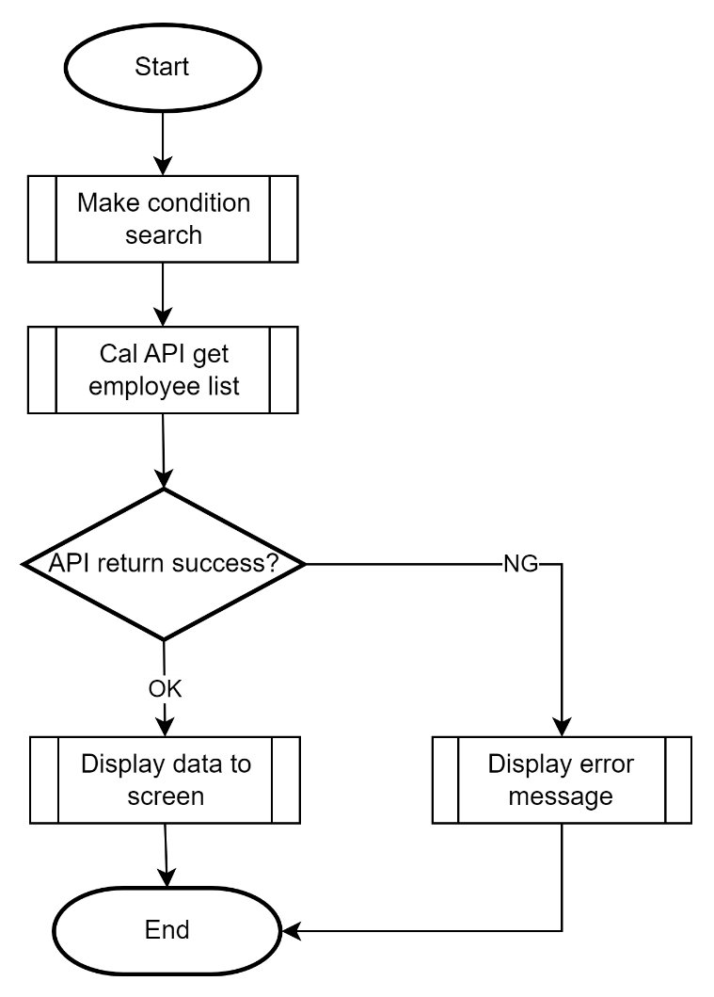
Tên system |  | Loại system |  | TKCB | Người tạo | Ngày tạo | Người update | Ngày update | Version
Manage User |  | Thiết kế màn hình |  |  | LongLD | 2023-06-01 | LongLD | 2023-06-01 | 0.1

Category chức năng |  |  | Hạng mục |  | Flow xử lý

 | ■Xử lý hiển thị search list nhân viên

